상품제안서
라테르 오브 포인트 핸들 텀블러 440ml | 상품코드: S40935

 |  |  |  |  |  |  | 02-713-8555 | www.synergygift.co.kr
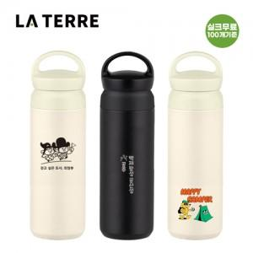

【상세/제작정보】

【인쇄/포장옵션】 | 실크, 레이저, 필름전사인쇄 / 포장지포장

【공급단가】 | 수량 | 50~ | 100~ | 500~ | 1,000~ | 3,000~
*VAT별도 | 단가 | 6,200원 | 5,900원 | 5,480원 | 5,430원 | 5,330원

【상품 URL】 | https://www.synergygift.co.kr:443/src/goods_detail.php?gdno=40935

